Cov
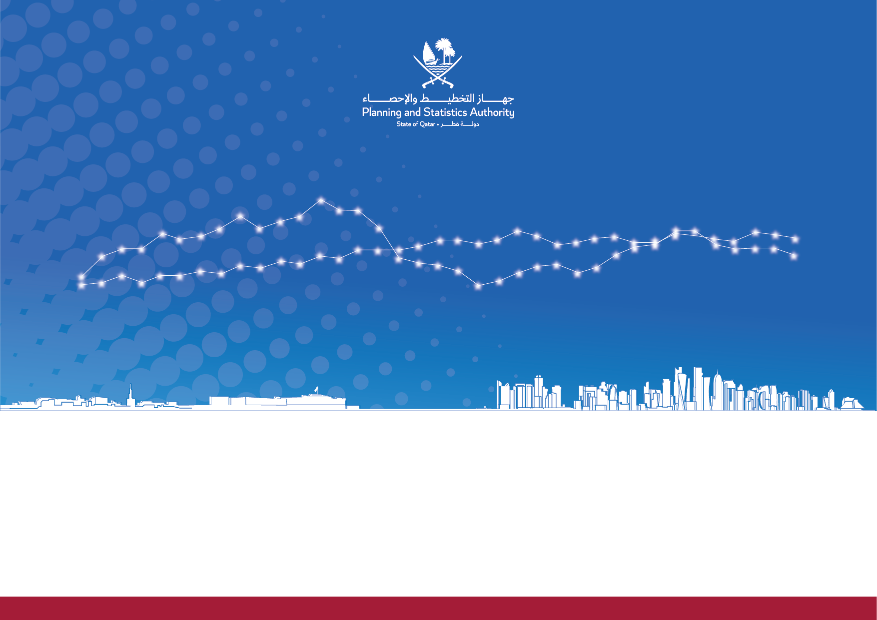

Quarterly National Accounts
Report
تقرير الحســـابات الوطنيــة الربعيـــة

دولة قطر |  | State of Qatar
تقرير التقديرات الربعية للناتج المحلي الإجمالي حسب النشاط الإقتصادي ومكونات الإنفاق للإقتصاد القطري |  | Report on Quarterly Estimates of Gross Domestic Product by Economic Activity and Components of Expenditure for Qatar Economy
الإصدار 47 |يناير 2023| الربع الثالث 2022 |  | Issue 47 |January 2023| Third Quarter 2022

 | www.psa.gov.qa

